手順書
操作手順書 |  |  |  |  | 作成日時：2019/08/27-16:49:15

 | １．操作環境

 |  |  | シナリオファイル名 | C:\Users\Administrator\Desktop\橋本WK\☆販売取得\固定値マスタ登録／訂正.winsnr

 | ２．操作手順

 |  | ２．１．シナリオ：固定値マスタ登録／訂正
 |  |  | ２．１．１．[固定値マスタ登録／訂正]ウィンドウ |  |  | 確認日 | 結果
 |  |  | 画面 | 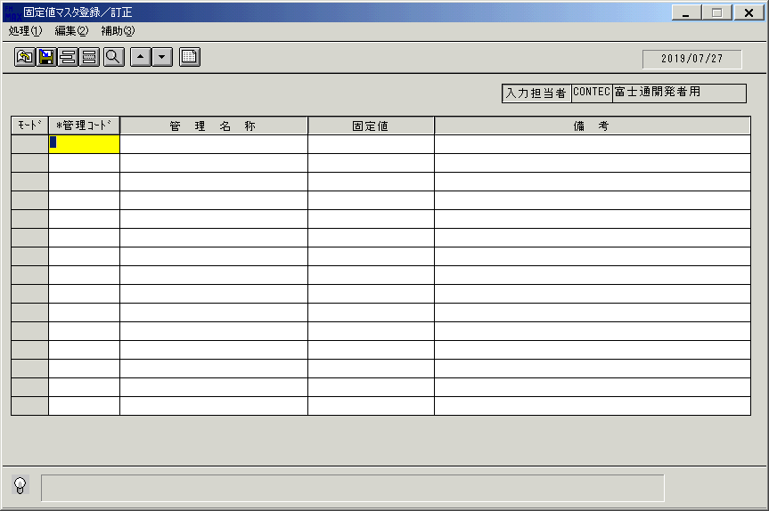
 |  |  | 操作内容 | 「固定値マスタ登録／訂正」ウィンドウを、初期表示します。

 |  |  | ２．１．２．[固定値マスタ登録／訂正]ウィンドウ |  |  | 確認日 | 結果
 |  |  | 画面 | 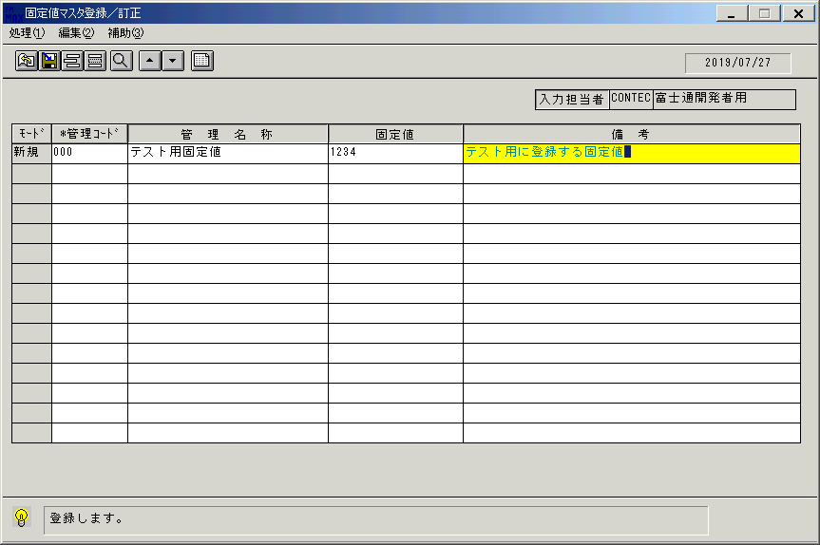
 |  |  | 操作内容 | 「管理コード」項目～「備考」項目までを入力します。

 |  |  | ２．１．３．[固定値マスタ登録／訂正]ウィンドウ - [固定値マスタ登録／訂正]ウィンドウ |  |  | 確認日 | 結果
 |  |  | 画面 | 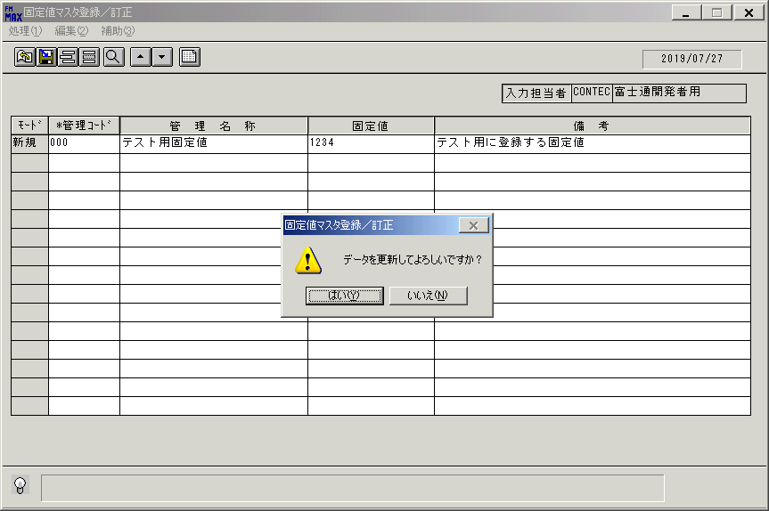
 |  |  | 操作内容 | TabまたはEnterキーを押します。「更新確認」のメッセージが表示されます。「はい」を押します。

 |  |  | ２．１．４．[固定値マスタ登録／訂正]ウィンドウ |  |  | 確認日 | 結果
 |  |  | 画面 | 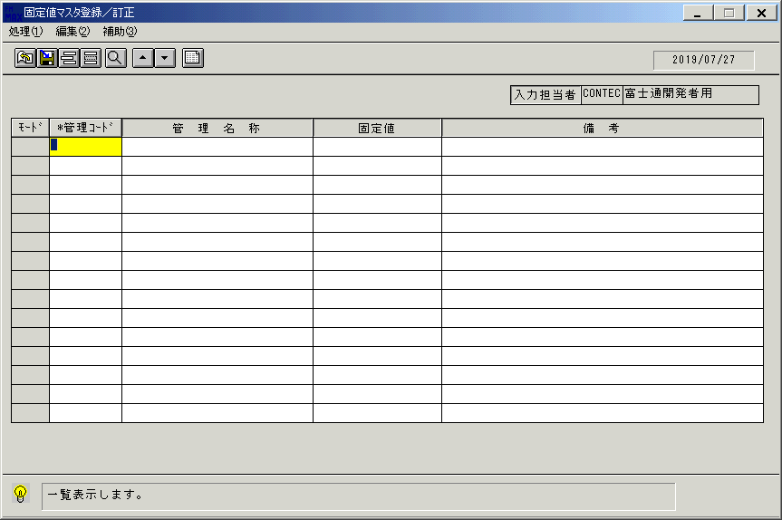
 |  |  | 操作内容 | 初期表示画面に戻ります。

 |  |  | ２．１．５．[固定値マスタ登録／訂正]ウィンドウ |  |  | 確認日 | 結果
 |  |  | 画面 | 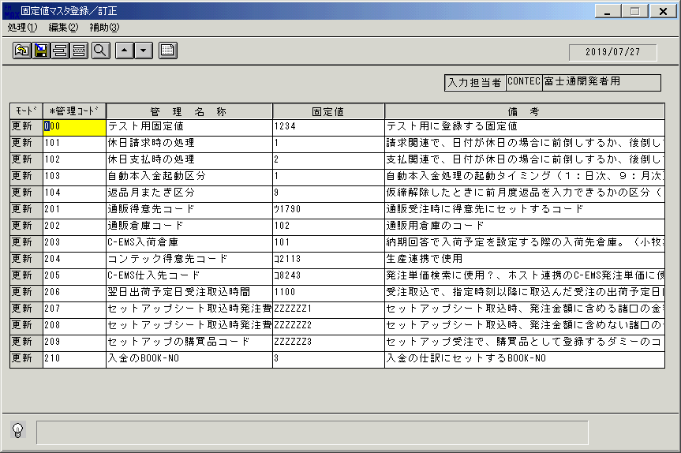
 |  |  | 操作内容 | 「一覧表示」ボタンを押します。

 |  |  | ２．１．６．[固定値マスタ登録／訂正]ウィンドウ |  |  | 確認日 | 結果
 |  |  | 画面 | 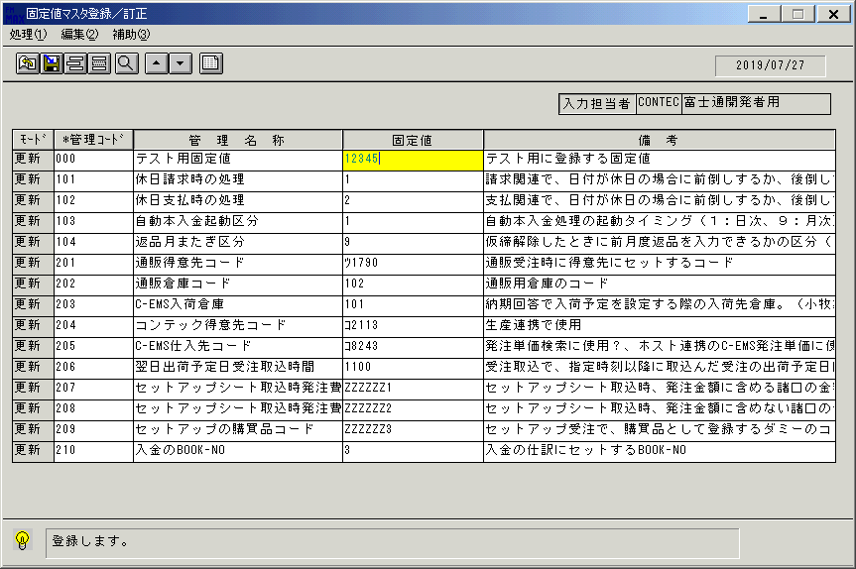
 |  |  | 操作内容 | 「固定値」項目を修正します。

 |  |  | ２．１．７．[固定値マスタ登録／訂正]ウィンドウ - [固定値マスタ登録／訂正]ウィンドウ |  |  | 確認日 | 結果
 |  |  | 画面 | 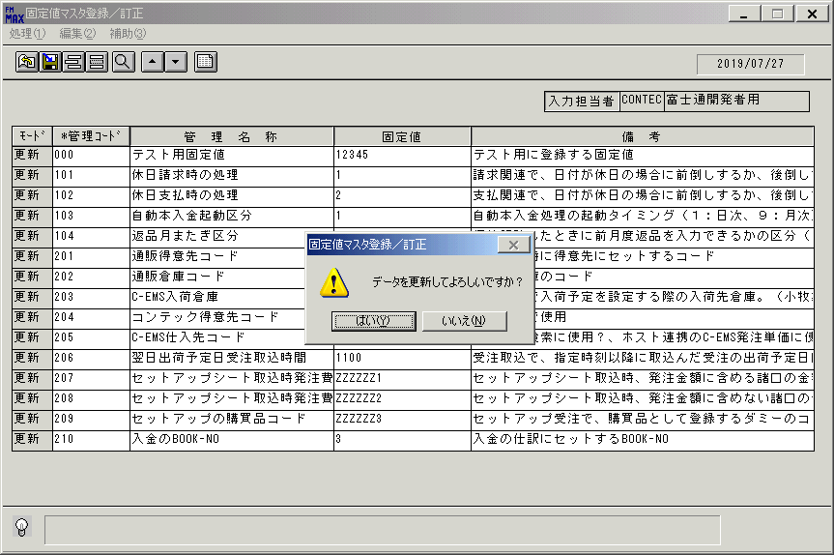
 |  |  | 操作内容 | 更新ボタンを押します。「更新確認」のメッセージが表示されます。「はい」を押します。

 |  |  | ２．１．８．[固定値マスタ登録／訂正]ウィンドウ - []ウィンドウ |  |  | 確認日 | 結果
 |  |  | 画面
 |  |  | 操作内容 | 画面初期化します。

 |  |  | ２．１．９．[固定値マスタ登録／訂正]ウィンドウ |  |  | 確認日 | 結果
 |  |  | 画面
 |  |  | 操作内容 | 初期表示画面に戻ります。

 |  |  | ２．１．１０．[固定値マスタ登録／訂正]ウィンドウ |  |  | 確認日 | 結果
 |  |  | 画面 | 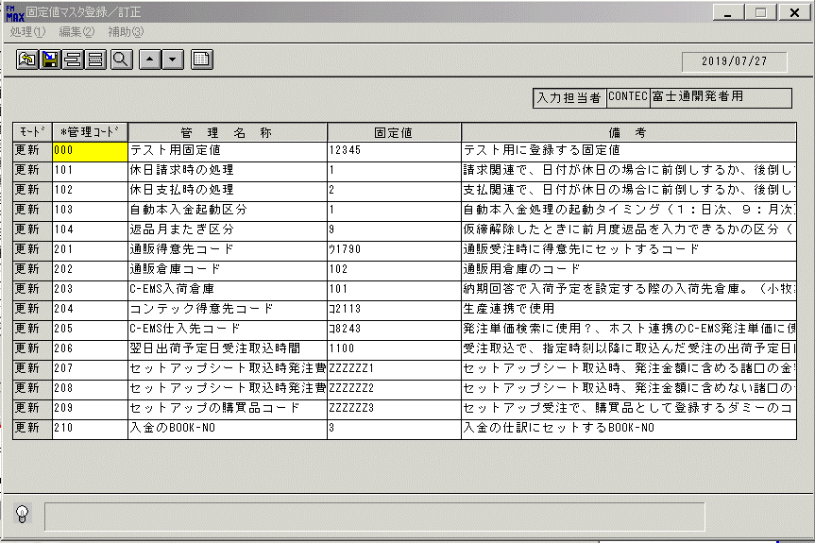
 |  |  | 操作内容 | 「一覧表示」ボタンを押します。

 |  |  | ２．１．１１．[固定値マスタ登録／訂正]ウィンドウ - [固定値マスタ登録／訂正]ウィンドウ |  |  | 確認日 | 結果
 |  |  | 画面 | 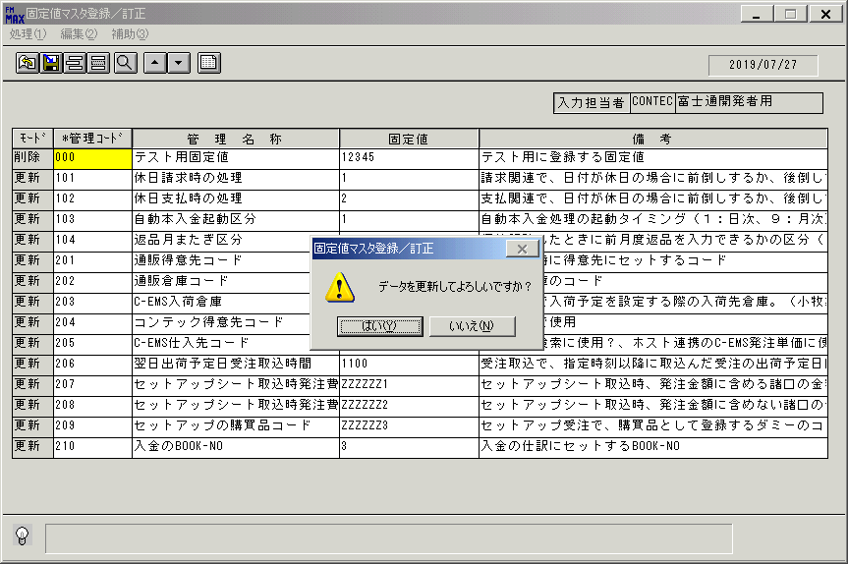
 |  |  | 操作内容 | 「モード」項目を削除に修正します。更新ボタンを押します。「更新確認」のメッセージが表示されます。「はい」を押します。

 |  |  | ２．１．１２．[固定値マスタ登録／訂正]ウィンドウ - []ウィンドウ |  |  | 確認日 | 結果
 |  |  | 画面 | 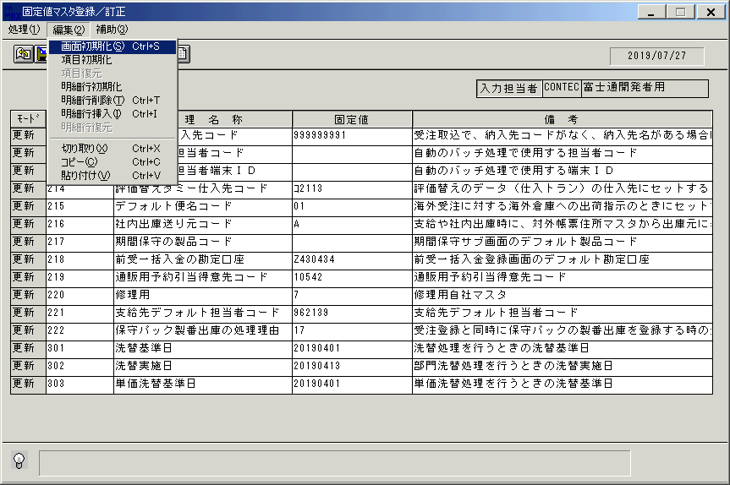
 |  |  | 操作内容 | 画面初期化します。

 |  |  | ２．１．１３．[固定値マスタ登録／訂正]ウィンドウ |  |  | 確認日 | 結果
 |  |  | 画面
 |  |  | 操作内容 | 初期表示画面に戻ります。

 |  |  | ２．１．１４．[固定値マスタ登録／訂正]ウィンドウ |  |  | 確認日 | 結果
 |  |  | 画面 | 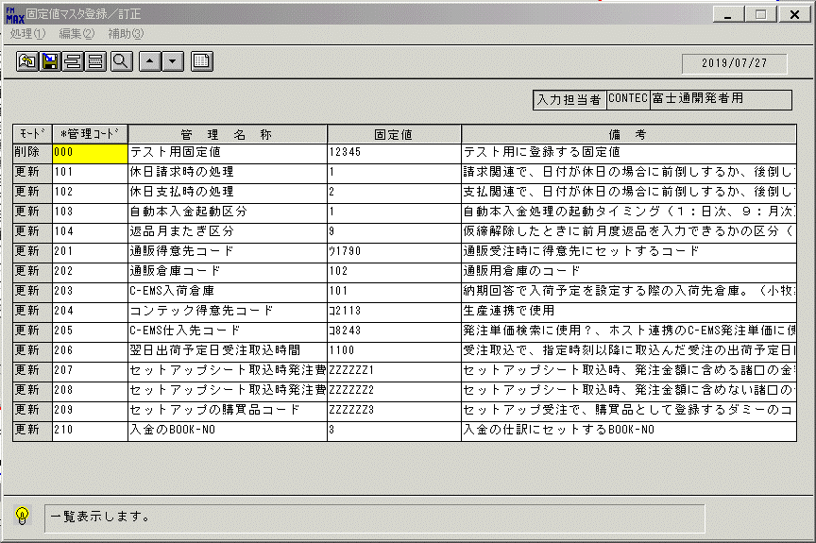
 |  |  | 操作内容 | 「一覧表示」ボタンを押します。

 |  |  | ２．１．１５．[固定値マスタ登録／訂正]ウィンドウ - [固定値マスタ登録／訂正]ウィンドウ |  |  | 確認日 | 結果
 |  |  | 画面 | 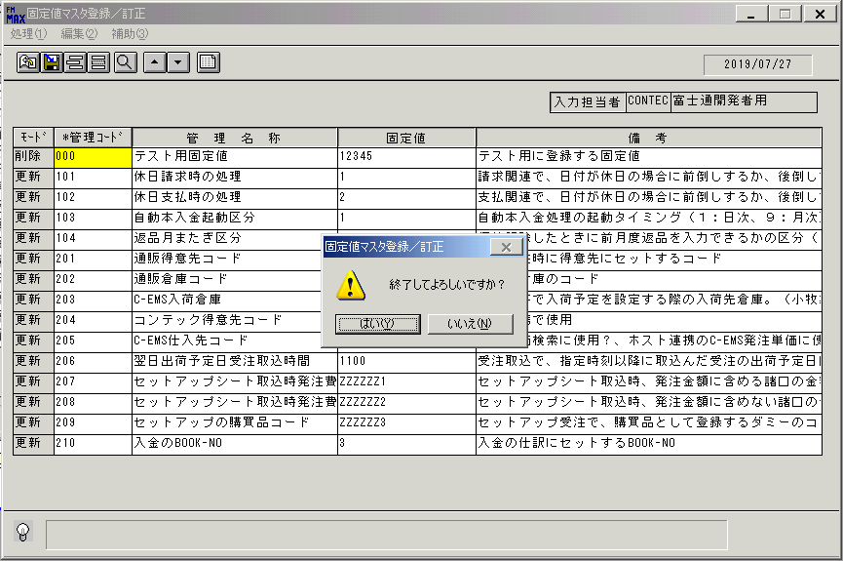
 |  |  | 操作内容 | 終了ボタンを押します。「はい」を押して処理を終了します。

画面(固定値登録)
画面項目説明 |  |  |  | ユーザ名：㈱コンテック殿 |  |  |  |  |  |  | ｼｽﾃﾑ名：新総合情報システム |  |  |  |  | ﾌﾟﾛｾｽID/名：販売システム |  |  | 作成日:２００６年０８月２２日
 |  |  |  |  |  |  |  |  |  |  | ｼﾞｮﾌﾞID/名： ／マスタ |  |  |  |  | ﾌﾟﾛｸﾞﾗﾑID/名：ＦＩＸＭＴ51/ 固定値マスタ登録/訂正 |  |  | 作成者：R&D) 相馬

 | 【画面項目説明】 |  | 画面名：固定値登録 |  |  |  |  |  |  |  |  |  | FormID：ＦＩＸＭＴ５１ |  | ﾓｰﾄﾞ |  | 初期状態
 |  |  |  |  |  |  |  |  |  |  |  |  |  |  | 権限
 | № | 入出力項目名 |  |  | 入力 |  | 表示 | 属性 | 表示桁 | 入力桁 | レ | データソース |  | 項目名(初期値） |  |  |  | 項目説明
 |  |  |  |  | 必須 | 任意

 | 1 | 入力担当者（コード） |  |  |  |  | ○ | X | 6
 | 2 | 入力担当者（名称） |  |  |  |  | ○ | NX | 20 |  |  | 担当者マスタ |  | 担当者名
 | 3 | （モード） |  |  |  |  | ○ | NX | 4
 | 4 | 管理コード |  |  | ○ |  |  | X | 10 | 10
 | 5 | 管理名称 |  |  |  | ○ |  | NX | 30 | 50
 | 6 | 固定値 |  |  |  | ○ |  | NX | 20 | 20
 | 7 | 備考 |  |  |  | ○ |  | NX | 50 | 128

起動元EXE
システム情報
制御ファイル
データファイル
起動先EXE

画面(固定値登録) (2)
画面項目説明 |  |  |  | ユーザ名：㈱コンテック殿 |  |  |  |  |  |  | ｼｽﾃﾑ名：新総合情報システム |  |  |  |  | ﾌﾟﾛｾｽID/名：販売システム |  |  | 作成日:２００６年０８月２２日
 |  |  |  |  |  |  |  |  |  |  | ｼﾞｮﾌﾞID/名： ／マスタ |  |  |  |  | ﾌﾟﾛｸﾞﾗﾑID/名：ＦＩＸＭＴ51/ 固定値マスタ登録/訂正 |  |  | 作成者：R&D) 相馬

 | 【画面項目説明】 |  | 画面名：固定値登録 |  |  |  |  |  |  |  |  |  | FormID：ＦＩＸＭＴ５１ |  | ﾓｰﾄﾞ |  | 一覧検索時、管理コード入力時
 |  |  |  |  |  |  |  |  |  |  |  |  |  |  | 権限
 | № | 入出力項目名 |  |  | 入力 |  | 表示 | 属性 | 表示桁 | 入力桁 | レ | データソース |  | 項目名(初期値） |  |  |  | 項目説明
 |  |  |  |  | 必須 | 任意

 | 1 | 入力担当者（コード） |  |  |  |  | ○ | X | 6
 | 2 | 入力担当者（名称） |  |  |  |  | ○ | NX | 20 |  |  | 担当者マスタ |  | 担当者名
 | 3 | （モード） |  |  |  |  | ○ | NX | 4 |  |  |  |  |  |  |  |  | "更新"表示のみ
 | 4 | 管理コード |  |  | ○ |  |  | X | 10 | 10 |  | 固定値マスタ |  | 管理コード
 | 5 | 管理名称 |  |  |  | ○ |  | NX | 30 | 50 |  | 固定値マスタ |  | 管理名称
 | 6 | 固定値 |  |  |  | ○ |  | NX | 20 | 20 |  | 固定値マスタ |  | 固定値
 | 7 | 備考 |  |  |  | ○ |  | NX | 50 | 128 |  | 固定値マスタ |  | 備考

起動元EXE
システム情報
制御ファイル
データファイル
起動先EXE

